Sheet1
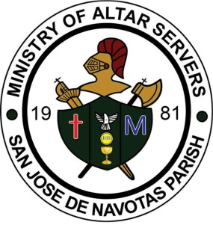
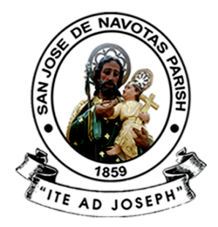
 | SAN JOSE DE NAVOTAS PARISH
 | M. Naval St., San Jose, Navotas City

 | MINISTRY OF ALTAR SERVERS

 | 2017-01-22
 | Year of the Parish as Communion of Communities

 | To : ALL MEMBERS AND OFFICERS OF THE MINISTRY,
 | PARENTS,PARISH OFFICE AND PEOPLE OF GOD

 | From : SIR TREASURER OFFICER
 | Treasurer, Ministry of Altar Servers
 | Subject : QUARTER FINANCIAL REPORT OF THE MINISTRY

===========================================================================
 | Pagbati ng kapayapaan!

 | Malugod pong ipinababatid sa lahat na kasalukuyang pondo ng ating samahan
 | o ministry ay humigit kumulang na Php 100000 sa dahilang pangkaraniwang
 | gastusin para sa ating samahan , katulad na lamang ng mga sumusunod :

 | - Candles (Kandila) | - Print
 | - Incense Charcoal (Uling) | - Barnis
 | - Incense Powder (Kamańang) | - Foods (Meryenda)
 | - Metal Polish (Panlinis ng Kandelaryo) | - at iba pang gastusin
 | - Clothes (Pamunas)

 | Ang lahat ng mga sumusunod ay hindi lamang bumubuo sa kabuoan ng lahat
 | ng ating gastos.
 | Maraming Salamat po! .

 | Aprroved by :

 | Coordinator, Ministry of Altar Server | Treasurer, Ministry of Altar Server

